关系图
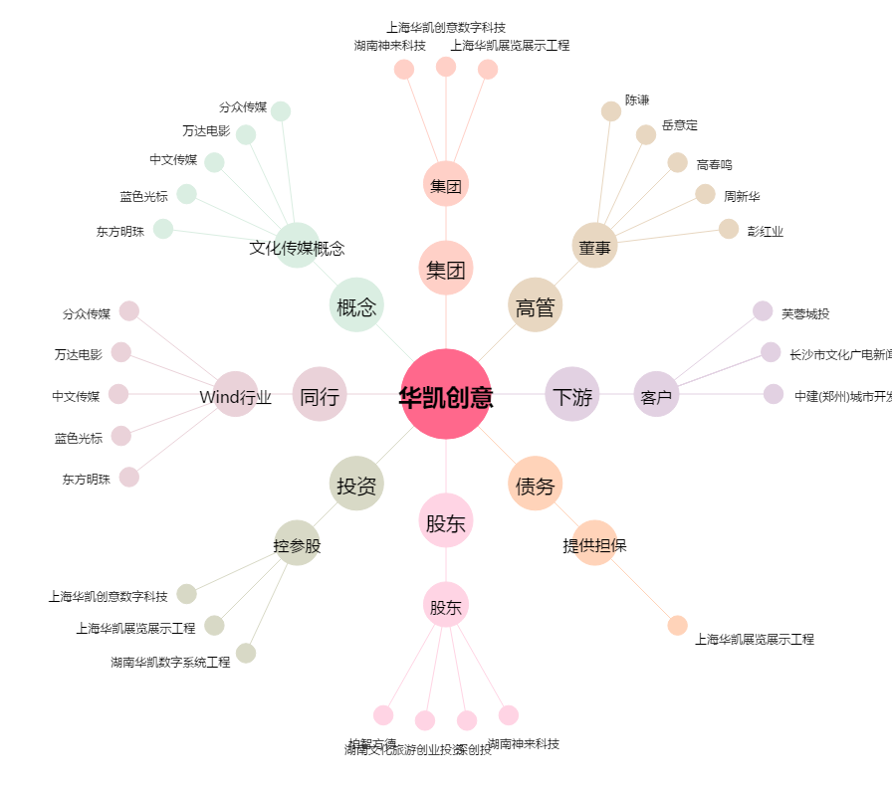
华凯创意[300592.SZ] - 关系概览图

